data1
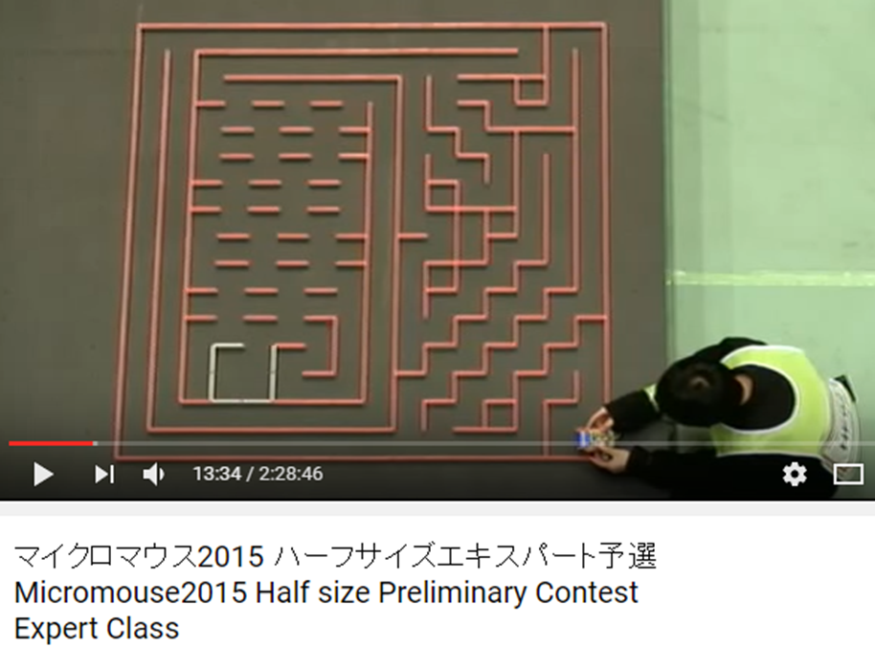
15 | 6 | 10 | 10 | 10 | 10 | 10 | 10 | 10 | 10 | 10 | 10 | 10 | 10 | 10 | 10 | 3
14 | 5 | 6 | 10 | 10 | 10 | 10 | 10 | 10 | 10 | 10 | 10 | 10 | 10 | 10 | 10 | 1
13 | 5 | 5 | 14 | 10 | 3 | 7 | 6 | 2 | 3 | 7 | 6 | 2 | 3 | 6 | 3 | 5
12 | 5 | 5 | 6 | 3 | 4 | 0 | 1 | 5 | 4 | 0 | 1 | 5 | 4 | 1 | 5 | 5
11 | 5 | 5 | 12 | 8 | 1 | 5 | 4 | 0 | 1 | 5 | 4 | 0 | 1 | 5 | 5 | 5
10 | 5 | 5 | 6 | 3 | 4 | 0 | 1 | 5 | 4 | 0 | 1 | 5 | 4 | 1 | 5 | 5
9 | 5 | 5 | 5 | 12 | 9 | 5 | 4 | 0 | 1 | 5 | 4 | 0 | 1 | 5 | 5 | 5
8 | 5 | 5 | 12 | 10 | 10 | 8 | 9 | 13 | 12 | 8 | 9 | 13 | 12 | 1 | 5 | 5
7 | 5 | 12 | 10 | 10 | 10 | 10 | 10 | 10 | 10 | 10 | 10 | 10 | 10 | 9 | 5 | 5
6 | 4 | 10 | 3 | 14 | 2 | 10 | 10 | 3 | 6 | 10 | 10 | 2 | 10 | 10 | 1 | 5
5 | 4 | 3 | 12 | 3 | 12 | 3 | 15 | 12 | 9 | 15 | 6 | 9 | 6 | 2 | 1 | 5
4 | 5 | 12 | 3 | 12 | 3 | 12 | 3 | 14 | 11 | 6 | 9 | 6 | 9 | 5 | 5 | 5
3 | 5 | 15 | 12 | 3 | 12 | 3 | 12 | 3 | 15 | 12 | 10 | 9 | 6 | 9 | 5 | 5
2 | 12 | 10 | 3 | 12 | 3 | 12 | 3 | 12 | 10 | 10 | 10 | 3 | 5 | 15 | 12 | 9
1 | 6 | 3 | 12 | 3 | 12 | 3 | 12 | 10 | 10 | 10 | 10 | 9 | 12 | 10 | 10 | 3
0 | 13 | 12 | 10 | 8 | 11 | 12 | 10 | 10 | 10 | 10 | 10 | 10 | 10 | 10 | 10 | 9
 | 0 | 1 | 2 | 3 | 4 | 5 | 6 | 7 | 8 | 9 | 10 | 11 | 12 | 13 | 14 | 15

 |  |  |  |  |  |  |  |  |  |  |  |  |  |  |  |  | マイクロマウス2015 ハーフサイズエキスパート予選 Micromouse2015 Half size Preliminary Contest Expert Class
 |  |  |  |  |  |  |  |  |  |  |  |  |  |  |  |  | https://www.youtube.com/watch?v=EFsqUQ03ypE

data2
15 | 6 | 10 | 10 | 10 | 2 | 10 | 10 | 10 | 10 | 10 | 2 | 10 | 10 | 2 | 10 | 3
14 | 12 | 3 | 6 | 3 | 12 | 3 | 6 | 10 | 10 | 3 | 12 | 10 | 2 | 8 | 10 | 1
13 | 15 | 5 | 5 | 4 | 10 | 9 | 12 | 10 | 3 | 12 | 10 | 10 | 8 | 11 | 6 | 1
12 | 6 | 9 | 5 | 12 | 10 | 2 | 10 | 11 | 12 | 10 | 2 | 10 | 3 | 6 | 1 | 5
11 | 12 | 3 | 5 | 6 | 2 | 9 | 6 | 2 | 10 | 10 | 1 | 15 | 5 | 5 | 5 | 5
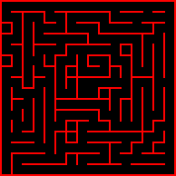
10 | 15 | 5 | 4 | 1 | 13 | 6 | 9 | 5 | 14 | 3 | 12 | 3 | 5 | 5 | 5 | 5
9 | 6 | 9 | 5 | 12 | 3 | 5 | 15 | 12 | 10 | 9 | 7 | 5 | 12 | 9 | 5 | 5
8 | 4 | 3 | 13 | 6 | 1 | 5 | 7 | 6 | 2 | 10 | 8 | 1 | 6 | 3 | 4 | 1
7 | 5 | 12 | 2 | 1 | 5 | 12 | 9 | 12 | 9 | 15 | 6 | 9 | 5 | 5 | 5 | 5
6 | 5 | 6 | 1 | 5 | 5 | 14 | 10 | 10 | 10 | 3 | 5 | 7 | 5 | 5 | 5 | 5
5 | 4 | 1 | 5 | 5 | 5 | 6 | 10 | 10 | 3 | 12 | 1 | 5 | 5 | 4 | 9 | 5
4 | 5 | 4 | 9 | 5 | 4 | 9 | 15 | 6 | 8 | 11 | 12 | 8 | 9 | 13 | 6 | 1
3 | 4 | 8 | 10 | 1 | 5 | 7 | 15 | 4 | 10 | 10 | 10 | 2 | 11 | 6 | 9 | 5
2 | 4 | 10 | 10 | 8 | 1 | 4 | 10 | 8 | 10 | 3 | 6 | 9 | 6 | 9 | 14 | 1
1 | 5 | 6 | 10 | 10 | 8 | 9 | 7 | 6 | 10 | 9 | 12 | 2 | 8 | 10 | 10 | 1
0 | 13 | 12 | 10 | 10 | 10 | 10 | 8 | 8 | 10 | 10 | 10 | 8 | 10 | 10 | 10 | 9
 | 0 | 1 | 2 | 3 | 4 | 5 | 6 | 7 | 8 | 9 | 10 | 11 | 12 | 13 | 14 | 15

 | 侵入経路 |  |  |  | ゴール
 | (9,8) |  |  |  | (7,8), (7,7),(8,8),(8,7)

data3
第３６回全日本マイクロマウス大会
マイクロマウスクラシック競技
フレッシュマンクラス【予選】
2015年度の大会
15 | 6 | 2 | 2 | 2 | 2 | 2 | 2 | 2 | 2 | 2 | 2 | 2 | 2 | 2 | 2 | 3
14 | 4 | 0 | 0 | 0 | 0 | 0 | 0 | 0 | 0 | 0 | 0 | 0 | 0 | 0 | 0 | 1
13 | 4 | 0 | 0 | 0 | 0 | 0 | 0 | 0 | 0 | 0 | 0 | 0 | 0 | 0 | 0 | 1
12 | 4 | 0 | 0 | 0 | 0 | 0 | 0 | 0 | 0 | 0 | 0 | 0 | 0 | 0 | 0 | 1
11 | 4 | 0 | 0 | 0 | 0 | 0 | 0 | 0 | 0 | 0 | 0 | 0 | 0 | 0 | 0 | 1
10 | 4 | 0 | 0 | 0 | 0 | 0 | 0 | 0 | 0 | 0 | 0 | 0 | 0 | 0 | 0 | 1
9 | 4 | 0 | 0 | 0 | 0 | 0 | 0 | 0 | 0 | 0 | 0 | 0 | 0 | 0 | 0 | 1
8 | 12 | 8 | 8 | 8 | 8 | 8 | 8 | 8 | 0 | 0 | 0 | 0 | 0 | 0 | 0 | 1
7 | 14 | 11 | 6 | 10 | 3 | 14 | 11 | 7 | 4 | 0 | 0 | 0 | 0 | 0 | 0 | 1
6 | 6 | 10 | 8 | 3 | 12 | 10 | 3 | 5 | 4 | 0 | 0 | 0 | 0 | 0 | 0 | 1
5 | 4 | 10 | 10 | 8 | 10 | 3 | 4 | 9 | 4 | 0 | 0 | 0 | 0 | 0 | 0 | 1
4 | 12 | 10 | 10 | 3 | 6 | 9 | 5 | 7 | 4 | 0 | 0 | 0 | 0 | 0 | 0 | 1
3 | 6 | 10 | 2 | 9 | 12 | 3 | 5 | 5 | 4 | 0 | 0 | 0 | 0 | 0 | 0 | 1
2 | 5 | 6 | 8 | 10 | 10 | 1 | 5 | 13 | 4 | 0 | 0 | 0 | 0 | 0 | 0 | 1
1 | 5 | 5 | 6 | 10 | 10 | 9 | 12 | 3 | 4 | 0 | 0 | 0 | 0 | 0 | 0 | 1
0 | 13 | 12 | 8 | 10 | 10 | 10 | 10 | 9 | 12 | 8 | 8 | 8 | 8 | 8 | 8 | 9
 | 0 | 1 | 2 | 3 | 4 | 5 | 6 | 7 | 8 | 9 | 10 | 11 | 12 | 13 | 14 | 15

 | 侵入経路 |  |  |  | ゴール
 | (7,6) |  |  |  | (7,7)

data4
第３６回全日本マイクロマウス大会
マイクロマウスクラシック競技
フレッシュマンクラス【決勝】
2015年度の大会
15 | 6 | 10 | 2 | 10 | 2 | 10 | 2 | 3 | 6 | 10 | 10 | 2 | 10 | 2 | 10 | 3
14 | 5 | 14 | 8 | 3 | 12 | 10 | 1 | 12 | 9 | 6 | 10 | 8 | 10 | 8 | 3 | 5
13 | 4 | 10 | 2 | 8 | 10 | 3 | 12 | 10 | 10 | 9 | 6 | 10 | 10 | 10 | 9 | 5
12 | 12 | 3 | 4 | 3 | 15 | 4 | 10 | 10 | 10 | 3 | 12 | 3 | 6 | 10 | 10 | 1
11 | 15 | 5 | 5 | 12 | 3 | 4 | 10 | 10 | 10 | 1 | 15 | 5 | 5 | 6 | 2 | 9
10 | 6 | 9 | 5 | 15 | 12 | 1 | 6 | 10 | 10 | 0 | 10 | 9 | 5 | 5 | 5 | 7
9 | 4 | 10 | 8 | 10 | 3 | 5 | 5 | 14 | 11 | 12 | 10 | 10 | 9 | 5 | 5 | 13
8 | 4 | 10 | 10 | 10 | 1 | 5 | 4 | 2 | 3 | 14 | 10 | 10 | 10 | 1 | 12 | 3
7 | 5 | 7 | 6 | 10 | 8 | 1 | 5 | 12 | 9 | 7 | 15 | 6 | 10 | 9 | 15 | 5
6 | 5 | 13 | 5 | 14 | 11 | 5 | 12 | 10 | 10 | 8 | 10 | 9 | 6 | 10 | 10 | 1
5 | 12 | 10 | 8 | 10 | 3 | 5 | 7 | 6 | 2 | 10 | 10 | 3 | 5 | 15 | 6 | 1
4 | 6 | 10 | 10 | 2 | 1 | 5 | 13 | 5 | 5 | 6 | 10 | 1 | 5 | 6 | 9 | 5
3 | 5 | 6 | 10 | 9 | 5 | 12 | 10 | 9 | 5 | 5 | 6 | 9 | 5 | 5 | 6 | 9
2 | 5 | 5 | 6 | 11 | 5 | 15 | 6 | 10 | 9 | 5 | 5 | 7 | 5 | 5 | 12 | 3
1 | 5 | 5 | 13 | 7 | 12 | 10 | 9 | 6 | 10 | 1 | 5 | 13 | 12 | 8 | 3 | 5
0 | 13 | 12 | 10 | 8 | 10 | 10 | 10 | 9 | 15 | 12 | 8 | 10 | 10 | 10 | 8 | 9
 | 0 | 1 | 2 | 3 | 4 | 5 | 6 | 7 | 8 | 9 | 10 | 11 | 12 | 13 | 14 | 15

 | 侵入経路 |  |  |  | ゴール
 | (6,8) |  |  |  | (7,8), (7,7),(8,8),(8,7)

